상품제안서
영국R. 제마 인덕션IH 28cm 커플세트+ 내열유리뚜껑 | 상품코드: S39661

 |  |  |  |  |  |  | 02-713-8555 | www.synergygift.co.kr
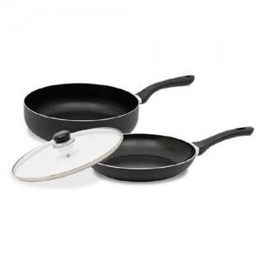

【상세/제작정보】

【인쇄/포장옵션】 | 스티커 / 포장불가능

【공급단가】 | 수량 | 20~ | 50~ | 100~ | 300~ | 500~
*VAT별도 | 단가 | 34,060원 | 33,530원 | 32,750원 | 31,440원 | 30,130원

【상품 URL】 | https://www.synergygift.co.kr:443/src/goods_detail.php?gdno=39661

